Alliance
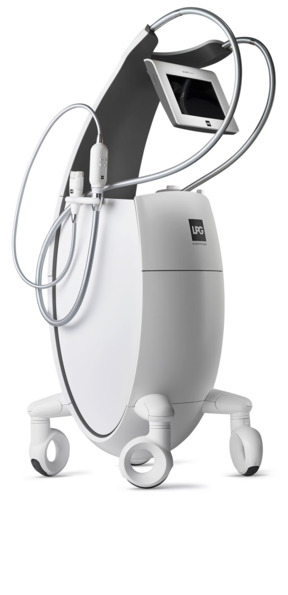
Расчет окупаемости Cellu M6 Alliance

Общая стоимость аппарата, руб. | 3,960,000р.

 | Стоимость процедуры | Время процедуры, мин. | Стоимость 1 мин. процедуры
Расчет стоимости процедуры на Alliance, руб. | 3,500р. | 35 | 100р.
Расчет стоимости процедуры на Alliance с косметикой LPG, руб. | 4,400р. | 40 | 110р.

Статьи затрат (% от стоимости процедуры)

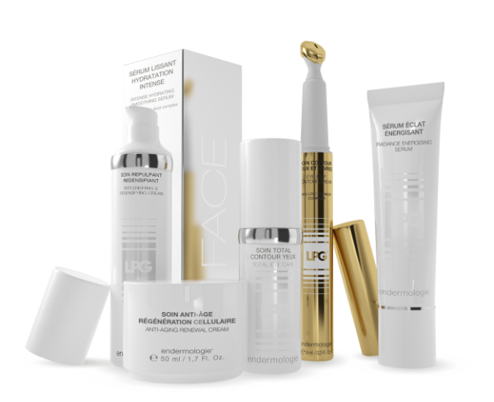
Запасные части | 3%
Заработная плата | 20%
Расчет затрат выполнен для процедуры по коррекции фигуры. Затраты на остальные процедуры (уход за лицом, терапия) меньше.

Расход косметики на 1 процедуру в руб. (+ 5 мин к процедуре)

Косметика LPG | 294р.

Расчет окупаемости Alliance |  |  | Расчет окупаемости Alliance с косметикой LPG

Загрузка, процедур в день | 10 |  |  | Загрузка, процедур в день | 10
Прибыль от 1 процедуры, руб. | 2,709р. |  |  | Прибыль от 1 процедуры, руб. | 3,135р.
Прибыль в месяц (30 дней), руб. | 812,805р. |  |  | Прибыль в месяц (30 дней), руб. | 940,605р.

Период окупаемости, мес. | 4.9 |  |  | Период окупаемости, мес. | 4.2

